4
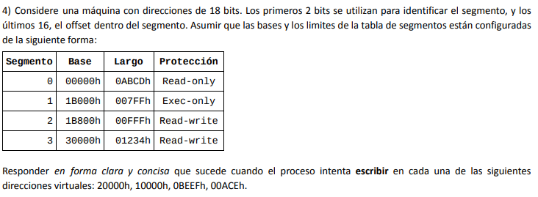

Dirección | Segmento | Offset | Respuesta
20000h | 2 | 0 | Escribe
10000h | 1 | 0 | No tiene permisos
0BEEFh | 0 | 48879 | Dirección inválida
00ACEh | 0 | 2766 | No tiene permisos

6
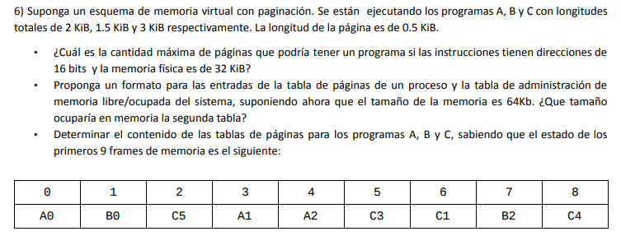
 |  |  |  |  |  |  |  | Tabla de páginas por proceso
 |  |  |  |  |  |  |  | Número de página | Número de frame | Bit de presencia

 |  |  |  |  |  |  |  | Tabla de administración de espacios libres
 |  |  |  |  |  |  |  | Número de frame | Bit de ocupado

 |  |  |  |  |  |  |  | Cantidad de frames | 125

 |  |  |  |  |  |  |  | Tamaño tabla de administración de espacios libres
 |  |  |  |  |  |  |  | 2 bits x frame | 250

Longitud de página | 0.5 KiB | 512 bytes | Dirección lógica
Proceso A | 2 KiB | 2048 bytes | #Pagina | Offset
Proceso B | 1.5 KiB | 1536 bytes |  | 2^x = 512 | => | Cantidad máxima de páginas | 128
Proceso C | 3 KiB | 3072 bytes | 7 bits | 9 bits
Memoria física | 32 KiB | 32768 bytes | 16 bits

Proceso A |  |  | Proceso B |  |  |  | Proceso C
Número de página | Número de frame | Bit de presencia | Número de página | Número de frame | Bit de presencia |  | Número de página | Número de frame | Bit de presencia
0 | 0 | 1 | 0 | 1 | 1 |  | 5 | 2 | 1
1 | 3 | 1 | 2 | 7 | 1 |  | 3 | 5 | 1
2 | 4 | 1 | 1 | - | 0 |  | 1 | 6 | 1
3 | - | 0 |  |  |  |  | 4 | 8 | 1
 |  |  |  |  |  |  | 0 | - | 0
 |  |  |  |  |  |  | 2 | - | 0

9
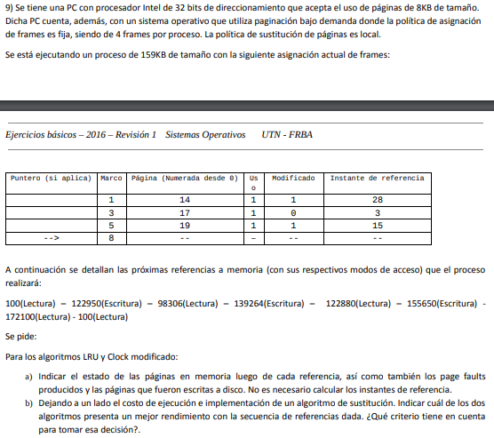
Dirección lógica |  | LRU
#Pagina | Offset | Frame/Página |  | 0 | 15 | 12 | 17 | 15 | 19 | 21* | 0
- | 2^x = 8192 | 1 | 14 | 14 | 14 | 14 | 17 | 17 | 17 | -- | --
19 bits | 13 bits | 3 | 17 | 17 | 15 | 15 | 15 | 15 | 15 | -- | --
32 bits |  | 5 | 19 | 19 | 19 | 12 | 12 | 12 | 12 | -- | --
 |  | 8 | - | 0 | 0 | 0 | 0 | 0 | 19 | -- | --
 |  | Page fault |  | X | X | X | X |  | X | -- | --
 |  | Acceso a disco |  |  |  | X | X |  |  | -- | --

 |  | Clock modificado
 |  | Frame/Página |  | 0 | 15 | 12 | 17 | 15 | 19 | 21* | 0
 |  | 1 | 14 U M | >14 U M | 14 M | >14 M | 17 U M | 17 U M | 17 U M | -- | --
 |  | 3 | 17 U | 17 U | 15 U M | 15 U M | >15 U M | > 15 U M | >15 U M | -- | --
 |  | 5 | 19 U M | 19 U M | >19 M | 19 M | 19 M | 19 M | 19 U M | -- | --
 |  | 8 | >- | 0 U | 0 | 12 U | 12 U | 12 U | 12 U | -- | --
 |  | Page fault |  | X | X | X | X |  |  | -- | --
 |  | Acceso a disco |  |  |  |  | X |  |  | -- | --

 |  | LRU | 1PF inevitable + 4PF
 |  | Clock modificado | 1PF inevitable + 3PF + 1 escritura a disco
 |  | El clock modificado. Ya que no solo cuenta con menor cantidad de accesos a disco, sino también con menor cantidad de PF.

11
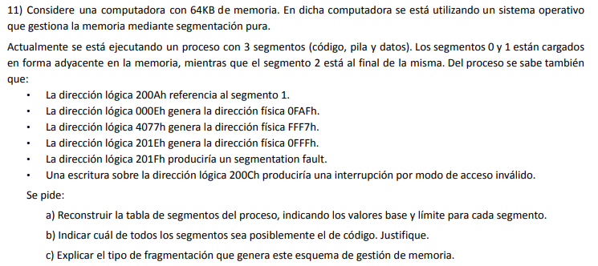
 |  | A) | 200A referencia al segmento 1 |  | Dirección lógica |  | Dirección física
 |  |  | 0010 0000 0000 1010 |  | #Segmento | Offset | Base | Offset
 |  |  | Segmento 1 | Offset A | - | - | - | -
 |  |  |  |  | 3bits | 13bits
 |  |  | 000E genera la dirección física 0FAF |  | 16bits
 |  |  | 0000 0000 0000 1110
 |  |  | Segmento 0 | Offset E | Segmento | Base | Límite
 |  |  |  |  | 0 | 0FA1 | 40 | Offset = Base 1 - Base 0
 |  |  | 4077 genera la dirección física FFF7 |  | 1 | 0FE1 | EF9F | Offset = Base 2 - Base 1
 |  |  | 0100 0000 0111 0111 |  | 2 | FF80 | 1FFF | Offset = Resto de 13 bits en 1
 |  |  | Segmento 2 | Offset 77
 |  |  |  |  | Memoria | 65536 | bytes
 |  |  | 201E genera la dirección física 0FFF
 |  |  | 0010 0000 0001 1110
 |  |  | Segmento 1 | Offset 1E | Base + Offset = Dirección física
 |  |  |  |  | Segmento 0 |  | Segmento 1 |  | Segmento 2
 |  |  | 201F produce segmentation fault |  | Base + E = 0FAF |  | Base + 1E = 0FFF |  | Base + 77 = FFF7
 |  |  | 0010 0000 0001 1111 |  | Base = FA1 |  | Base = 0FE1 |  | Base = FF80
B) | Podría ser el segmento 1, ya que se intenta escribir y no hay permisos. Como se sabe, no puede escribirse en el segmento de código. |  | Segmento 1 | Offset 1F

C) | Genera fragmentación externa, ya que los segmentos no estan contiguos en memoria y se pueden generar huecos que sumen el tamaño necesario para un nuevo proceso que se desperdiciarán ya que no están juntos. Por otro lado, no genera fragmentación interna ya que se generan los tamaños de segmentos que requiere el proceso. |  | 200C intenta escribir sin permisos
 |  |  | 0010 0000 0000 1100
 |  |  | Segmento 1 | Offset C

